상품제안서
다용도 친환경 리유저블백 (중형/대형) | 상품코드: F27388

 |  |  |  |  |  |  | 02-412-0044 | www.easy1.co.kr
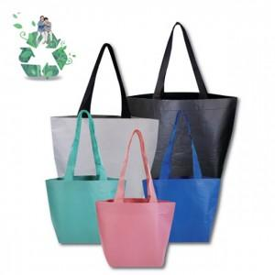

【상세/제작정보】 | 전체 새로운 디자인 및 사이즈로 주문제작 가능합니다. 중형/대형 별도 견적 문의. 기본수량 미만 인쇄시 비용 추가..

【인쇄/포장옵션】 | 실크 / 포장불가능

【공급단가】 | 수량 | 100~ | 300~ | 500~ | 1,000~ | 3,000~
*VAT별도 | 단가 | 1,560원 | 1,530원 | 1,490원 | 1,460원 | 1,430원

【상품 URL】 | https://easy1.co.kr:443/src/goods_detail.php?gdno=27388

